Sheet1
 | 设备 | 型号 | 数量 | 备注 | 链接 | 更新日期：20260313
视觉 | 相机 | MV-CS050-10UM | 4
 | 相机镜头 | MVL-MF1628M-8MP | 4
 | 相机USB线 | MV-ACU3-MBMs-AM-ST-3m | 4
 | 相机触发线 | MV-ACP-H6p-open-ST-3m | 4
 | 6芯航插线 |  | 4
测设 | 编码器 |  | 1
 | 滚轮 |  | 1 |  |  | 相机->相机USB线->主机USB3.0
 | RS485转串口 |  | 1 |  |  | 相机->相机触发线->航插线->IO扩展版
 | USB延长线（3m） |  | 1 |  |  | 光源->光源控制器->IO扩展版
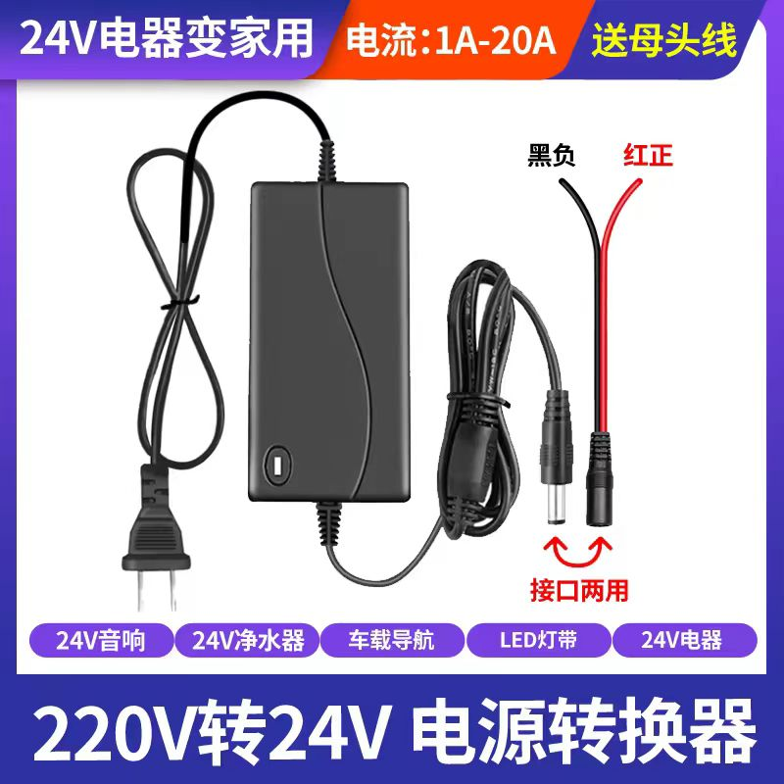
放电检测 | 放电检测设备 |  | 1 |  |  | 光源控制器->RS232转USB->主机
光源 | 光源连接线 |  | 4 |  |  | 上网->USB延长线->主机
 | 光源控制器 |  | 1 |  |  | 24V电源->IO扩展版
 | 平行光源 |  | 4 |  |  | 放电检测设备->电线->IO扩展版
 | USB转RS232 |  | 1 |  |  | 编码器->RS485转串口->USB延长线->主机
转接 | 声光报警器 |  | 1
 | 16路IO板卡 |  | 1
 | PCB链接版 |  | 1
网络 | 上网卡 |  | 1
 | USB延长线（0.5m） |  | 1
 | 主机 |  | 1
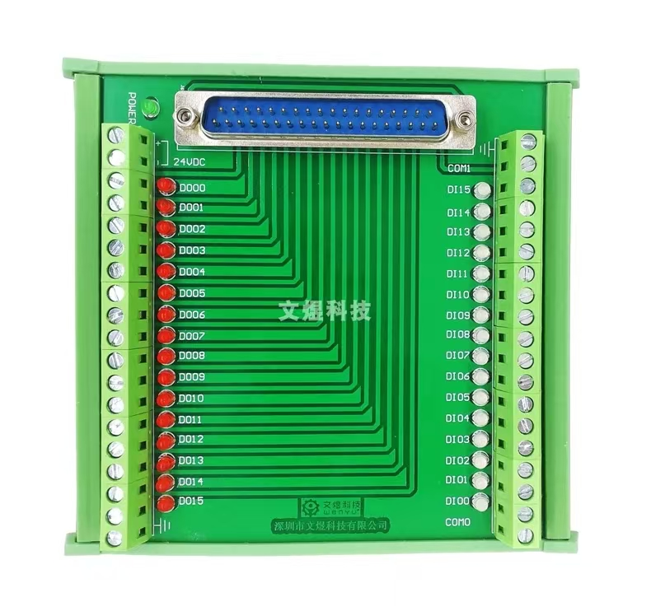
 | 24V电源 |  | 1
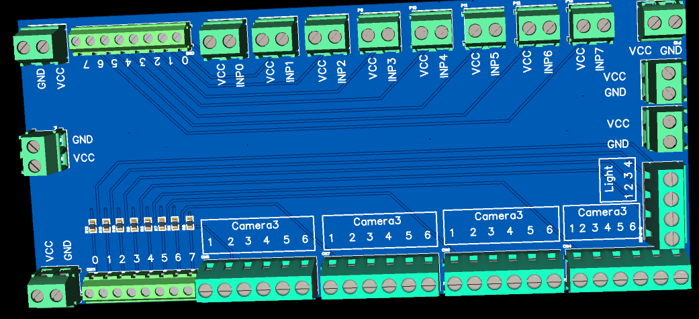
按编号链接即可 红D0-D08链接 白D0链接 COM接GND
光源要和相机触发线对应 从右往左分别接1到4路相机
杂项 | 35mmDIN轨 |  | 1
 | DIN轨转接板 |  | 1

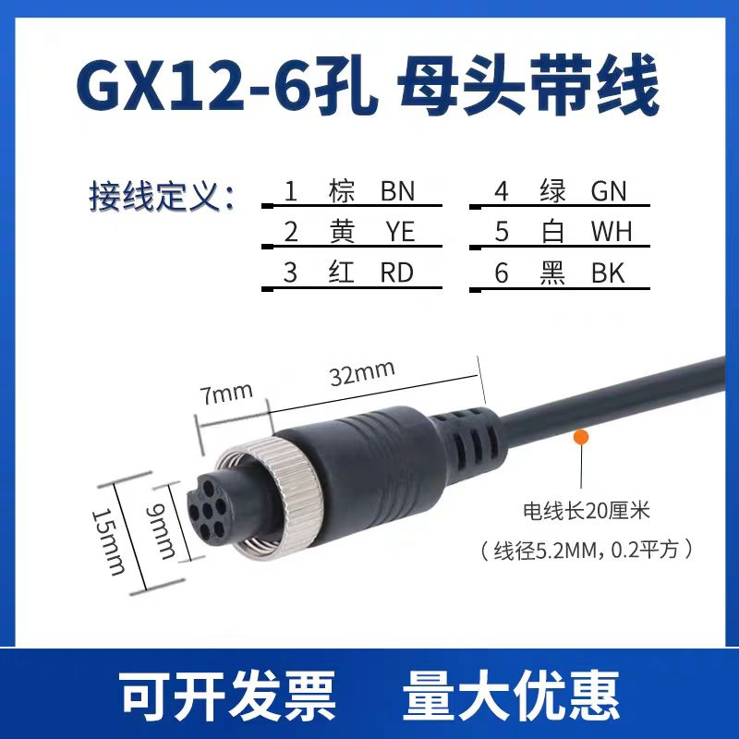
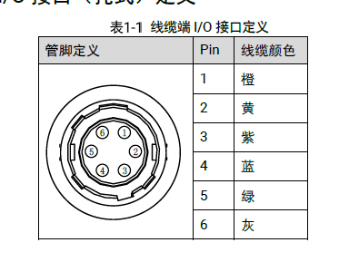
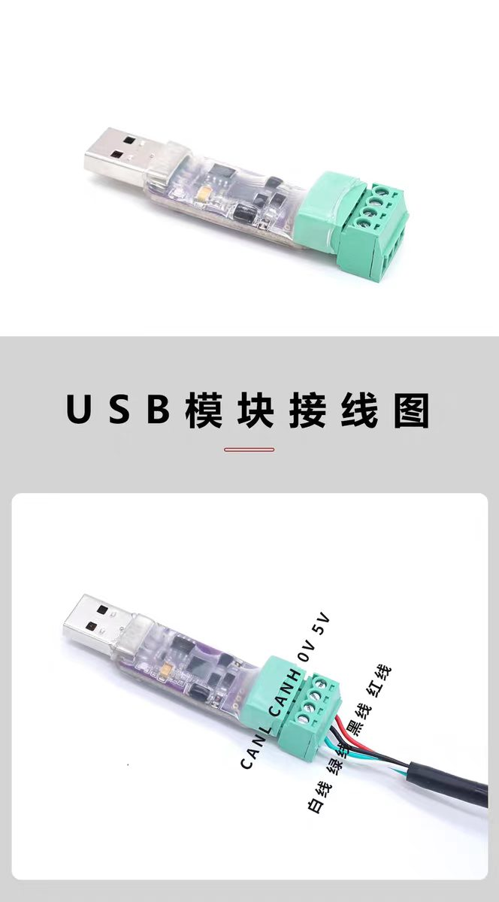
 |  |  |  |  |  |  | 2接2
 |  |  |  |  |  |  | 3接1
 |  |  |  |  |  |  | 4接5
 |  |  |  |  |  |  | 5接6

